総括表
令和7年度交差点交通量調査報告書
交差点名 |  |  |  | №46 本町五丁目 【-】 |  |  |  |  | 調査年月日 |  |  | 2025-11-26 |  |  |  | 天候 | 晴 れ |  |  | 46
所在地 |  |  |  | 中区本町５丁目 |  |  |  |  | 調査時間帯 |  |  | 7:00～19:00（12時間合計） |  |  |  |  |  |  |  | 本町五丁目
 |  |  |  |  |  |  |  |  |  |  |  |  |  |  |  |  |  |  |  | -
 |  |  |  |  |  |  |  |  |  |  |  |  |  |  |  |  |  |  |  | 中区本町５丁目
 |  |  |  |  |  |  |  |  |  |  |  |  |  |  |  |  |  |  |  | 2025-11-26
 |  |  |  |  |  |  |  |  |  |  |  |  |  |  |  |  |  |  |  | 晴 れ

本町五丁目

出典：中区区民生活マップ

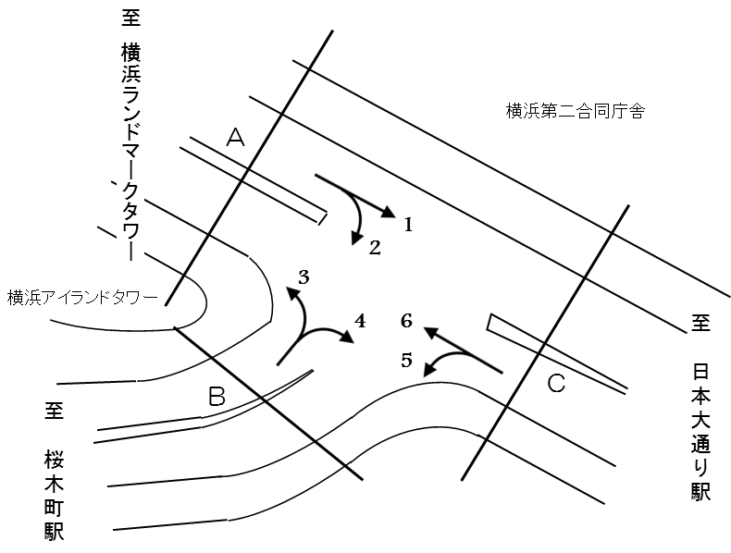

方向別交通量集計表
断面 | 方向 | 二輪車 | 乗用車 | バス | 小型 貨物車 | 大型 貨物車 | 大型計 | 小型計 | 合計 | 断面 | 方向 | 二輪車 | 乗用車 | バス | 小型 貨物車 | 大型 貨物車 | 大型計 | 小型計 | 合計
A | 1 | 245 | 5,404 | 94 | 1,111 | 475 | 569 | 6,515 | 7,084 | C | 5 | 184 | 2,044 | 481 | 475 | 252 | 733 | 2,519 | 3,252
 | 2 | 13 | 205 | 13 | 68 | 18 | 31 | 273 | 304 |  | 6 | 232 | 4,795 | 106 | 1,187 | 335 | 441 | 5,982 | 6,423

 | 計 | 258 | 5,609 | 107 | 1,179 | 493 | 600 | 6,788 | 7,388 |  | 計 | 416 | 6,839 | 587 | 1,662 | 587 | 1,174 | 8,501 | 9,675
B | 3 | 30 | 627 | 6 | 187 | 40 | 46 | 814 | 860
 | 4 | 204 | 1,901 | 470 | 359 | 152 | 622 | 2,260 | 2,882

 | 計 | 234 | 2,528 | 476 | 546 | 192 | 668 | 3,074 | 3,742

変動図
 | 調査年月日 | 調 査 方 向 案 内 図
 | 2025-11-26
 | 調査時間
 | 7：00～19：00（12時間）
 | 調査地点
 | №46 本町五丁目 【-】
 | 凡例
小型車
大型車混入率
大型車
 | 流入計Ａ（1+2） |  | 流入計Ａ（1+2） |  |  |  | 流出計Ａ（3+6） |  |  |  | 断面計Ａ
 |  |  |  | 小型車 | 大型車 | 大型車混入率 |  | 小型車 | 大型車 | 大型車混入率 |  | 小型車 | 大型車 | 大型車混入率
 |  |  | 7-8 | 442 | 44 | 9.1 | 7-8 | 238 | 49 | 17.1 | 7-8 | 680 | 93 | 12.0
 |  |  | 8-9 | 573 | 75 | 11.6 | 8-9 | 443 | 62 | 12.3 | 8-9 | 1016 | 137 | 11.9
 |  |  | 9-10 | 508 | 90 | 15.1 | 9-10 | 523 | 60 | 10.3 | 9-10 | 1031 | 150 | 12.7
 |  |  | 10-11 | 563 | 85 | 13.1 | 10-11 | 629 | 33 | 5.0 | 10-11 | 1192 | 118 | 9.0
 |  |  | 11-12 | 543 | 49 | 8.3 | 11-12 | 510 | 47 | 8.4 | 11-12 | 1053 | 96 | 8.4
 |  |  | 12-13 | 557 | 47 | 7.8 | 12-13 | 599 | 40 | 6.3 | 12-13 | 1156 | 87 | 7.0
 |  |  | 13-14 | 633 | 45 | 6.6 | 13-14 | 599 | 42 | 6.6 | 13-14 | 1232 | 87 | 6.6
 |  |  | 14-15 | 581 | 48 | 7.6 | 14-15 | 636 | 35 | 5.2 | 14-15 | 1217 | 83 | 6.4
 |  |  | 15-16 | 622 | 37 | 5.6 | 15-16 | 729 | 29 | 3.8 | 15-16 | 1351 | 66 | 4.7
 |  |  | 16-17 | 588 | 34 | 5.5 | 16-17 | 781 | 26 | 3.2 | 16-17 | 1369 | 60 | 4.2
 |  |  | 17-18 | 548 | 25 | 4.4 | 17-18 | 604 | 32 | 5.0 | 17-18 | 1152 | 57 | 4.7
 |  |  | 18-19 | 630 | 21 | 3.2 | 18-19 | 505 | 32 | 6.0 | 18-19 | 1135 | 53 | 4.5
 | 流出計Ａ（3+6）

 | 断面計Ａ

自 動 車 交 通 量 時 間 変 動 図
 | 流入計Ｂ（3+4） |  | 流入計Ｂ（3+4） |  |  |  | 流出計Ｂ（2+5） |  |  |  | 断面計Ｂ
 |  |  |  | 小型車 | 大型車 | 大型車混入率 |  | 小型車 | 大型車 | 大型車混入率 |  | 小型車 | 大型車 | 大型車混入率
 |  |  | 7-8 | 217 | 77 | 26.2 | 7-8 | 75 | 77 | 50.7 | 7-8 | 292 | 154 | 34.5
 |  |  | 8-9 | 256 | 67 | 20.7 | 8-9 | 147 | 80 | 35.2 | 8-9 | 403 | 147 | 26.7
 |  |  | 9-10 | 253 | 64 | 20.2 | 9-10 | 177 | 76 | 30.0 | 9-10 | 430 | 140 | 24.6
 |  |  | 10-11 | 342 | 67 | 16.4 | 10-11 | 170 | 63 | 27.0 | 10-11 | 512 | 130 | 20.2
 |  |  | 11-12 | 260 | 60 | 18.8 | 11-12 | 193 | 56 | 22.5 | 11-12 | 453 | 116 | 20.4
 |  |  | 12-13 | 255 | 47 | 15.6 | 12-13 | 206 | 66 | 24.3 | 12-13 | 461 | 113 | 19.7
 |  |  | 13-14 | 261 | 42 | 13.9 | 13-14 | 246 | 54 | 18.0 | 13-14 | 507 | 96 | 15.9
 |  |  | 14-15 | 266 | 58 | 17.9 | 14-15 | 240 | 69 | 22.3 | 14-15 | 506 | 127 | 20.1
 |  |  | 15-16 | 271 | 44 | 14.0 | 15-16 | 264 | 53 | 16.7 | 15-16 | 535 | 97 | 15.3
 |  |  | 16-17 | 254 | 55 | 17.8 | 16-17 | 395 | 61 | 13.4 | 16-17 | 649 | 116 | 15.2
 |  |  | 17-18 | 226 | 49 | 17.8 | 17-18 | 371 | 59 | 13.7 | 17-18 | 597 | 108 | 15.3
 |  |  | 18-19 | 213 | 38 | 15.1 | 18-19 | 308 | 50 | 14.0 | 18-19 | 521 | 88 | 14.4
 | 流出計Ｂ（2+5）

 | 断面計Ｂ

自 動 車 交 通 量 時 間 変 動 図
 | 流入計Ｃ（5+6） |  | 流入計Ｃ（5+6） |  |  |  | 流出計Ｃ（1+4） |  |  |  | 断面計Ｃ
 |  |  |  | 小型車 | 大型車 | 大型車混入率 |  | 小型車 | 大型車 | 大型車混入率 |  | 小型車 | 大型車 | 大型車混入率
 |  |  | 7-8 | 280 | 124 | 30.7 | 7-8 | 626 | 119 | 16.0 | 7-8 | 906 | 243 | 21.1
 |  |  | 8-9 | 502 | 132 | 20.8 | 8-9 | 741 | 132 | 15.1 | 8-9 | 1243 | 264 | 17.5
 |  |  | 9-10 | 597 | 127 | 17.5 | 9-10 | 658 | 145 | 18.1 | 9-10 | 1255 | 272 | 17.8
 |  |  | 10-11 | 632 | 78 | 11.0 | 10-11 | 738 | 134 | 15.4 | 10-11 | 1370 | 212 | 13.4
 |  |  | 11-12 | 621 | 97 | 13.5 | 11-12 | 721 | 103 | 12.5 | 11-12 | 1342 | 200 | 13.0
 |  |  | 12-13 | 731 | 97 | 11.7 | 12-13 | 738 | 85 | 10.3 | 12-13 | 1469 | 182 | 11.0
 |  |  | 13-14 | 744 | 90 | 10.8 | 13-14 | 793 | 81 | 9.3 | 13-14 | 1537 | 171 | 10.0
 |  |  | 14-15 | 776 | 100 | 11.4 | 14-15 | 747 | 102 | 12.0 | 14-15 | 1523 | 202 | 11.7
 |  |  | 15-16 | 887 | 80 | 8.3 | 15-16 | 787 | 79 | 9.1 | 15-16 | 1674 | 159 | 8.7
 |  |  | 16-17 | 1065 | 81 | 7.1 | 16-17 | 731 | 83 | 10.2 | 16-17 | 1796 | 164 | 8.4
 |  |  | 17-18 | 898 | 86 | 8.7 | 17-18 | 697 | 69 | 9.0 | 17-18 | 1595 | 155 | 8.9
 |  |  | 18-19 | 768 | 82 | 9.6 | 18-19 | 798 | 59 | 6.9 | 18-19 | 1566 | 141 | 8.3
 | 流出計Ｃ（1+4）

 | 断面計Ｃ

自 動 車 交 通 量 時 間 変 動 図

